TODOS
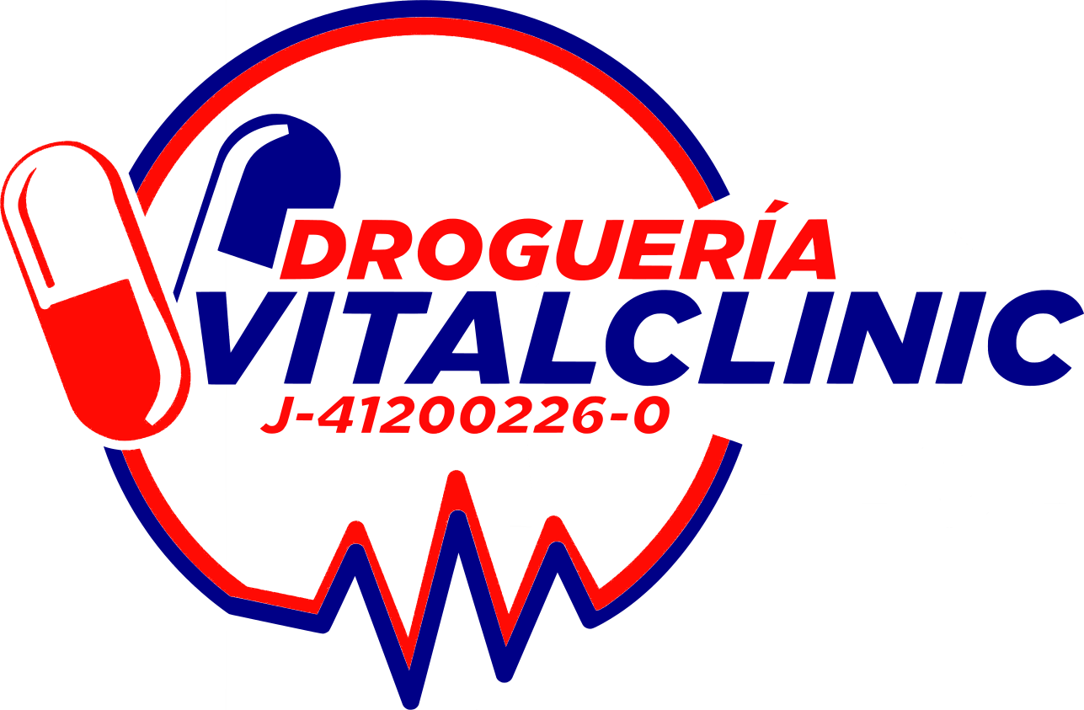
 |  |  | 2022-05-14

 |  | Listado de Productos Disponibles |  |  |  |  | Unidades | Monto
 |  | Precios y Existencias Sujetos a Cambio sin Previo Aviso |  |  |  |  | 0 | 0.00

CATEGORIA | COD BARRAS | CODIGO | DESCRIPCION | PRECIO | INVENTARIO | FEC LOTE | PEDIDO | MONTO
TABLETAS | 733739001054 | 005280 | 5- HTP (NEUROTRANSMISOR) 100 MG X 60 CAP (NOW) | 27.50 | 10.00 | 2026-10-01 |  | 0.00
TABLETAS | 7898593050945 | 004344 | ACALENTUS (L-TRITOF+ASS) (ACIDO FOLICO+MAGNESIO+VITB6+VITB12 X 60 CAPSULAS MAXNUTRI | 7.10 | 11.00 | 2023-03-01 |  | 0.00
TABLETAS | 8906112610491 | 001888 | ACECLOFENACO (PRAFENAC) 100 MG X 10 TAB ADN MEDICAL (CAJA) | 0.90 | 176.00 | 2024-02-01 |  | 0.00
MISCELANEOS | 7596049000123 | 005258 | ACEITE CREMOSO 200 GR DERNIER | 2.55 | 48.00 | 2024-05-01 |  | 0.00
MISCELANEOS | 7594001450030 | 000003 | ACEITE DE ALMENDRAS 30CM RECETTE | 5.22 | 63.00 | 2023-05-01 |  | 0.00
MISCELANEOS | 7591616000032 | 005232 | ACEITE DE ALMENDRAS DULCES 30 ML BIOFARCO | 1.15 | 220.00 | 2024-10-01 |  | 0.00
MISCELANEOS | 7591616000056 | 005233 | ACEITE DE COCO 30 ML BIOFARCO | 1.25 | 226.00 | 2025-03-01 |  | 0.00
MISCELANEOS | 7594001455356 | 001321 | ACEITE DE COCO 70 ML SPRAY RECETTE MARK | 4.41 | 61.00 | 2024-06-01 |  | 0.00
TABLETAS | 7592782001847 | 004610 | ACEITE DE LINAZA ( LEVINZOL ) OMEGA 3-6-9 X 30 CAPSULAS (VINCENTI) | 4.80 | 123.00 | 2023-09-30 |  | 0.00
MISCELANEOS | 7591616000131 | 005234 | ACEITE DE RICINO 30 ML BIOFARCO | 1.75 | 232.00 | 2025-04-01 |  | 0.00
JARABE-GOTAS-INHALADORES- OTROS | 8906130231326 | 003986 | ACETAM + CLORFENIRA (BRIXFLU) 125MG + 1MG - 5ML JBE PED 120ML (BRIX) | 4.75 | 112.00 | 2024-05-01 |  | 0.00
TABLETAS |  | 003148 | ACETAMINOFEN - CLORFENIRAMINA 500MG/2MG X10 TAB (BLISTER) BRIX MEDIC | 0.75 | 1,238.00 | 2023-05-01 |  | 0.00
TABLETAS | 7591020000611 | 002182 | ACETAMINOFEN (ACEVAL) 650 MG X 10 TAB (VALMORCA) CAJA | 1.40 | 207.00 | 2026-06-01 |  | 0.00
TABLETAS | 7591519006674 | 004958 | ACETAMINOFEN (AMITAFEN) 650 MG X 14 TAB (CALOX) | 2.25 | 33.00 | 2025-03-01 |  | 0.00
TABLETAS | 7593090000034 | 005107 | ACETAMINOFEN (APYRENE) 650 MG X 10 CAP (FC PHARMA) | 1.95 | 100.00 | 2025-02-28 |  | 0.00
TABLETAS | 7591818716755 | 000259 | ACETAMINOFEN (BREXIN FORTE) 650MG X 10 TAB | 1.30 | 29.00 | 2024-08-31 |  | 0.00
TABLETAS | 7598127000988 | 004148 | ACETAMINOFEN + PLUS 800MG X 10 TAB (CAJA) BLUE MEDICAL | 0.80 | 469.00 | 2024-06-01 |  | 0.00
TABLETAS | 7592229000020 | 000051 | ACETAMINOFEN +CODEINA (ACUTEN) 500 MG -25 MG X 20 TAB FARMA | 5.70 | 14.00 | 2023-10-31 |  | 0.00
JARABE-GOTAS-INHALADORES- OTROS | 7598484000027 | 000010 | ACETAMINOFEN 120MG/5ML 120ML JBE QUIM-FA | 1.90 | 200.00 | 2024-04-30 |  | 0.00
JARABE-GOTAS-INHALADORES- OTROS | 7591821101692 | 001190 | ACETAMINOFEN 125 MG + CLORFERINIRAMINA 1MG TERAGRIP SABOR UVA JBE PED 120ML | 3.60 | 41.00 | 2024-03-31 |  | 0.00
TABLETAS | 7598578000384 | 005129 | ACETAMINOFEN 325 MG + TRAMADOL 37.5 MG X 30 COMPRIMIDOS DAC 55 | 3.05 | 188.00 | 2024-12-01 |  | 0.00
JARABE-GOTAS-INHALADORES- OTROS | 7592601000051 | 004644 | ACETAMINOFEN 325 MG +CLORFENIRAMINA 1.25MG (NOXPIRIN) SOL ORAL PEDIATRICO 120 ML (SIEGFRIED) | 5.35 | 19.00 | 2023-05-31 |  | 0.00
TABLETAS | 7591243826708 | 000716 | ACETAMINOFEN 450MG DIHIDROERGOTAMNA 1MG CAFEINA 40MG (IVAGAN) X 10 TAB (CAJA) BIOTECH | 2.90 | 140.00 | 2022-09-01 |  | 0.00
TABLETAS | 7598252000198 | 004510 | ACETAMINOFEN 500 MG + CLORFENIRAMINA 4 MG (DLORACE) X20 TABLETAS (DISTRILAB) | 1.80 | 395.00 | 2024-10-01 |  | 0.00
TABLETAS | 6921875008530 | 002491 | ACETAMINOFEN 500 MG X 10 TAB (KMPLUS) (CAJA) | 0.40 | 3,571.00 | 2024-07-01 |  | 0.00
TABLETAS | 7592236001973 | 003099 | ACETAMINOFEN 500 MG X 20 TAB (CAJA) QUIM-FAR | 1.05 | 68.00 | 2024-05-30 |  | 0.00
TABLETAS | 18906047594450 | 004453 | ACETAMINOFEN 500MG +TIOCOLCHICOSIIDO 4MG X 10 TAB (JMW) | 4.95 | 835.00 | 2024-08-01 |  | 0.00
TABLETAS | 7703038050018 | 000017 | ACETAMINOFEN 500MG X 10 TAB (BLISTER) LAPROFF | 0.30 | 74,024.00 | 2024-01-01 |  | 0.00
TABLETAS | 7591243826777 | 000715 | ACETAMINOFEN 650 - DIHIDROERGOTAMINA 1MG - CAFEINA40MG (IVAGAN FORTE) X 10 TAB (CAJA) BIOTECH | 3.35 | 130.00 | 2023-05-01 |  | 0.00
TABLETAS | 8906130231180 | 003157 | ACETAMINOFEN 650 MG - CAFEINA 50 MG - ERGOTAMINA 1 MG (DOLOBRIX) X 10 TAB (BLISTER) BRIXMEDIC | 0.65 | 293.00 | 2023-06-01 |  | 0.00
JARABE-GOTAS-INHALADORES- OTROS | 7592236001997 | 005044 | ACETAMINOFEN GOTAS 10% 15 ML QUIMFAR | 1.35 | 242.00 | 2024-04-30 |  | 0.00
JARABE-GOTAS-INHALADORES- OTROS | 7703038060970 | 004556 | ACETAMINOFEN GOTAS (SABOR CEREZA) 30 ML LAPROFF | 1.40 | 470.00 | 2024-02-01 |  | 0.00
JARABE-GOTAS-INHALADORES- OTROS | 7468191030047 | 002904 | ACETAMINOFEN GOTAS PED 100 MG / 1 ML - 15 ML (S.R.L) | 1.40 | 479.00 | 2025-09-03 |  | 0.00
SUPOSITORIOS-CREMAS-OVULOS | 6921875011363 | 002290 | ACETAMINOFEN SUPOSITORIOS 100 MG X 6 UND ( KMPLUS) (CAJA) | 0.95 | 411.00 | 2023-11-01 |  | 0.00
TABLETAS | 8906130231319 | 003149 | ACETAMINOFEN+CLORFENIRAMINA 500MG/4MG X 10 TAB BRIX MEDIC (BLISTER) | 0.75 | 1,551.00 | 2023-05-01 |  | 0.00
TABLETAS | 18906047594443 | 004185 | ACETAMINOFEN+IBUPROFENO+CAFEINA 325//200/40 MG X10 TABLETAS JMW (BLISTER) | 1.40 | 1,026.00 | 2024-07-01 |  | 0.00
TABLETAS | 7591519008494 | 001456 | ACETAMINOFEN-TRAMADOL 325MG-37.5MG X 10 TAB CALOX | 3.40 | 126.00 | 2024-11-01 |  | 0.00
SUPOSITORIOS-CREMAS-OVULOS | 7898216361939 | 004547 | ACETATO DE DEXAMETASONA 1MG / 10 GR CREMA (PHARLAB) | 1.60 | 41.00 | 2024-01-01 |  | 0.00
AMPOLLA Y SOLUCIONES | 7598852000987 | 004927 | ACETONIDA DE TRIAMCINOLONA 10MG / 5 ML (KENTUNI) INTRAARTICULAR/INTRAMUSCULAR UNIPHA | 11.20 | 206.00 | 2024-02-01 |  | 0.00
MISCELANEOS | 7707355050034 | 005251 | ACIBATH -S DERMOLIMPIADOR 120 G SEGFRIED | 10.27 | 6.00 | 2023-06-30 |  | 0.00
TABLETAS | 7598008000090 | 001470 | ACICLOVIR 200 MG TABL X 10 LAND (BLISTER) | 1.10 | 313.00 | 2024-10-01 |  | 0.00
TABLETAS | 6921875010748 | 000022 | ACICLOVIR 200MG X 10 TAB (CAJA) KMPLUS | 1.15 | 1,153.00 | 2023-04-01 |  | 0.00
AMPOLLA Y SOLUCIONES | 7707236126476 | 000024 | ACICLOVIR 250MG I.V (AMP) VITALIS | 2.80 | 106.00 | 2024-08-01 |  | 0.00
TABLETAS | 6942189304224 | 003176 | ACICLOVIR 400 MG X 10 TAB (CAJA) KMPLUS | 1.25 | 869.00 | 2024-05-01 |  | 0.00
TABLETAS | ACICLOBALAXI | 000025 | ACICLOVIR 400MG X 10 TAB BALAXI | 1.15 | 774.00 | 2023-07-01 |  | 0.00
SUPOSITORIOS-CREMAS-OVULOS | 8904307701047 | 001279 | ACICLOVIR 5% (WELLOVIR) CREMA 5GR WELLONA PHARMA | 1.40 | 264.00 | 2024-09-01 |  | 0.00
SUPOSITORIOS-CREMAS-OVULOS | 7597072000234 | 005173 | ACICLOVIR 50 MG (LABICIS) 20 GR USO TOPICO (BOOZ) | 2.75 | 47.00 | 2023-09-30 |  | 0.00
TABLETAS | 8906006593572 | 001784 | ACICLOVIR 800 MG X 10 TAB (BLISTER) COLIN | 3.80 | 444.00 | 2022-11-01 |  | 0.00
TABLETAS | 18906047594665 | 004454 | ACICLOVIR 800 MG X 10 TABLETAS (JMW) | 1.80 | 359.00 | 2024-09-01 |  | 0.00
SUPOSITORIOS-CREMAS-OVULOS | 7898216367399 | 000028 | ACICLOVIR CREMA TOP 50MG/G 10G PHARLAB | 1.60 | 68.00 |  |  | 0.00
TABLETAS | 7592432009728 | 005133 | ACID. FOLICO+VITAMAMINA B6+VITAMINA B12 (CARVIX) X 30 CAPSULAS VIVAX | 4.00 | 54.00 | 2024-09-01 |  | 0.00
TABLETAS | 7591519008487 | 004387 | ACIDO ACETILSALICILICO (CALOXPIRINA) 81MG X 30TABLETAS (CALOX) | 3.50 | 19.00 | 2024-11-01 |  | 0.00
TABLETAS | 7591651930967 | 003211 | ACIDO ACETILSALICILICO (CARDIPIRINA) 80 MG X 30 CAP (ZUOZ) | 4.90 | 239.00 | 2023-09-01 |  | 0.00
TABLETAS | 8904307702266 | 003989 | ACIDO ACETILSALICILICO (WELLSPRIN-81) 81 MG X 10 TAB (BLISTER) WELLONA | 0.60 | 348.00 | 2024-10-31 |  | 0.00
TABLETAS | 7707035510650 | 002742 | ACIDO ACETILSALICILICO 100 MG X 10 TAB (ANGLOPHARMA) (BLISTER) | 0.40 | 195.00 | 2023-10-01 |  | 0.00
TABLETAS | 18901790680214 | 001497 | ACIDO ACETILSALICILICO 100 MG X 10 TAB (BLISTER) CAPLIN POINT | 0.22 | 1,382.00 | 2023-10-06 |  | 0.00
TABLETAS | 6921875010755 | 000030 | ACIDO ACETILSALICILICO 100MG X 30TAB KMPLUS | 1.10 | 1,221.00 | 2024-03-01 |  | 0.00
TABLETAS |  | 005085 | ACIDO ACETILSALICILICO 81 MG (ASAPRUNI) X 100 TABLETAS UNIPHARMA | 4.50 | 238.00 | 2024-01-30 |  | 0.00
TABLETAS | 8906130230497 | 002498 | ACIDO ACETILSALICILICO 81 MG X 10 TAB (BRIX) | 0.42 | 35.00 | 2024-02-01 |  | 0.00
TABLETAS | 7598429000037 | 003675 | ACIDO ACETILSALICILICO 81 MG X 10 TAB (CAJA) CAMBRIDGE | 0.40 | 214.00 | 2023-10-01 |  | 0.00
TABLETAS | 7598127001046 | 004149 | ACIDO ACETILSALICILICO 81 MG X 30 TAB (CAJA) BLUE MEDICAL | 1.26 | 324.00 | 2024-09-01 |  | 0.00
AMPOLLA Y SOLUCIONES | 7598455000155 | 004841 | ACIDO ASCORBICO (BIOVIT C) 500MG/5ML I.V/ I.M AMP BIOG | 0.90 | 1,515.00 | 2023-10-01 |  | 0.00
AMPOLLA Y SOLUCIONES | 8904159499772 | 001667 | ACIDO ASCORBICO (VITAMINA C) 100MG/ML X 1 AMP - 10ML ADN MEDICAL | 1.30 | 4,581.00 | 2024-08-01 |  | 0.00
AMPOLLA Y SOLUCIONES | 8904159488974 | 001786 | ACIDO ASCORBICO 100 MG - 5ML (AMPOLLA) COLIN | 1.20 | 6,149.00 | 2023-04-01 |  | 0.00
TABLETAS | 7591012070943 | 001574 | ACIDO BORICO (VAGINAL) 400 MG X 10 CAPS LYA | 2.15 | 23.00 | 2024-11-01 |  | 0.00
MISCELANEOS | 0012ACBORIFAR | 001327 | ACIDO BORICO 10G FARMAX (SOBRE) | 0.60 | 173.00 | 2026-02-01 |  | 0.00
TABLETAS | 074312114038 | 003998 | ACIDO FOLICO (FOLATE) 666 MCG X 250 TAB (FRASCO) PURITANS | 3.50 | 436.00 | 2025-06-01 |  | 0.00
TABLETAS | 078742499116 | 003532 | ACIDO FOLICO (FOLATE) 666 MCG X 250 TAB (SPRING) | 3.50 | 439.00 | 2025-04-01 |  | 0.00
TABLETAS | 7592601303961 | 005243 | ACIDO FOLICO (NONAFOL) 10 MG X 20 TABLETAS (SIEGFRIED) | 2.20 | 72.00 | 2023-03-31 |  | 0.00
TABLETAS | 7592601300021 | 005245 | ACIDO FOLICO 10 MG X 20 TABLETAS MEYER | 2.00 | 114.00 | 2023-01-31 |  | 0.00
TABLETAS | 7591020008174 | 002204 | ACIDO FOLICO 10 MG X 30 COMP (GENCER) | 2.15 | 140.00 | 2027-01-01 |  | 0.00
TABLETAS | 7598833000012 | 004487 | ACIDO FOLICO 10 MG X 30 TABLETAS (LAB. VERMA) | 2.00 | 524.00 | 2024-08-01 |  | 0.00
TABLETAS | 7592601301486 | 005246 | ACIDO FOLICO 10 MG X 30 TABLETAS MEYER | 2.30 | 112.00 | 2023-08-31 |  | 0.00
AMPOLLA Y SOLUCIONES | 1759825210157 | 000036 | ACIDO FOLICO 10MG/2ML I.M/I.V AMP DISTRILAB | 2.10 | 2,876.00 | 2024-01-01 |  | 0.00
TABLETAS | 7702184011928 | 000039 | ACIDO FOLICO 1MG X 10 TAB ECAR | 0.30 | 1,907.00 | 2023-09-01 |  | 0.00
TABLETAS |  | 004637 | ACIDO FOLICO 5 MG (BIOAFOLIC) X 10 TABLETAS (BIOVENEZUELA) | 0.65 | 2,470.00 | 2024-12-01 |  | 0.00
...

